外购件
样件采购/制作申请单(外部采购) |  |  |  |  |  |  |  |  | 表单编号 |  | GR-61-00-233(A/1)
 |  |  |  |  |  |  |  |  | 纸张 |  | A4(210×297)
 |  |  |  |  |  |  |  |  | 顺序号 |  | 20251024-1
项目名称：Volvo后视镜 |  |  |  |  |  |  |  |  | 编制/日期 |  | 2025.10.24
项目编码：HSJ2501 |  |  |  |  |  |  |  |  | 审核/日期
需求场地：北京光华荣昌汽车部件有限公司 |  |  |  |  |  |  |  |  | 批准/日期
用途：Volvo后视镜装配需求 技术负责人：孟春成 到货要求：202510.24 收货人：孟春成 17733624746 河北省沧州黄骅市河北光华荣昌汽车部件有限公司
序号 | 零件号 | 零件名称 | 材质 | 颜色 | 形象 | 重量-g | 单件定额（a） | 需求订单数量（b） | 定额数量（c=a*b） | 预计损耗量（d） | 计划采购量（e=c+d) | 单位 | 供应商信息 | 备注
1 | - | 镜壳装配工装整体效果 | —— | —— | 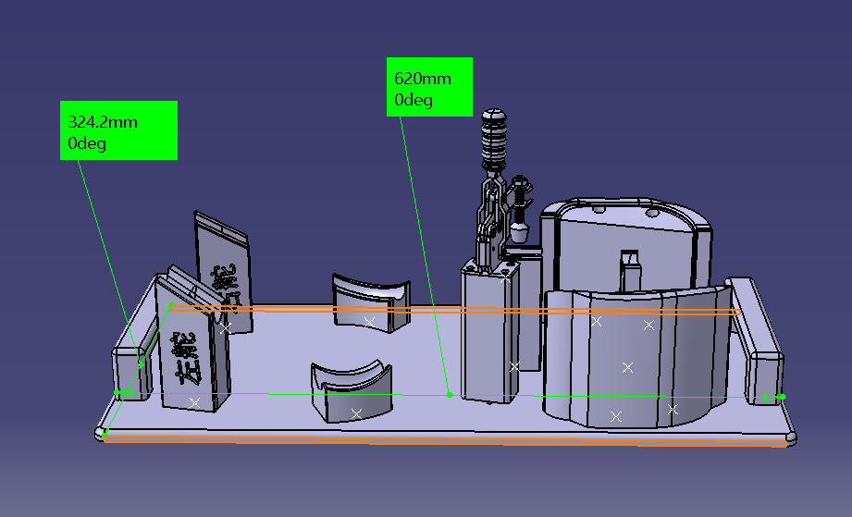 | / | / | / | / | / | / | /
2 | - | 台面及把手 | 铝 | 银 |  | / | 1 | 1 | / | / | 1 | 个
3 | - | 快夹 | 铝 | 银 | 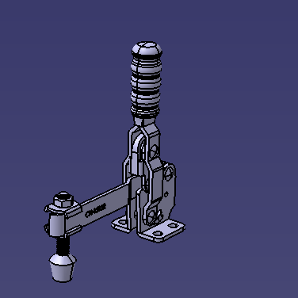 | / | 3 | 3 | / | / | 3 | 个
4 | - | 快夹座 | 铝 | 银 | 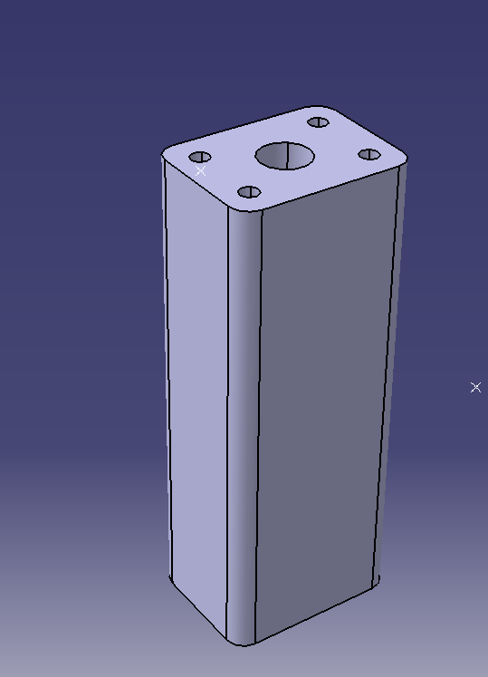 | / | 3 | 3 | / | / | 3 | 个
5 | - | 镜杆定位1 | 塑料 | 黑 | 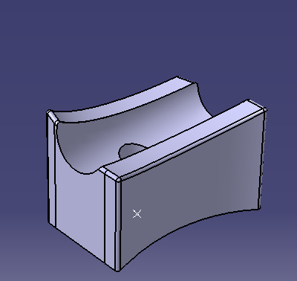 | / | 2 | 2 | / | / | 2 | 个
7 | - | 镜杆定位2 | 塑料 | 黑 | 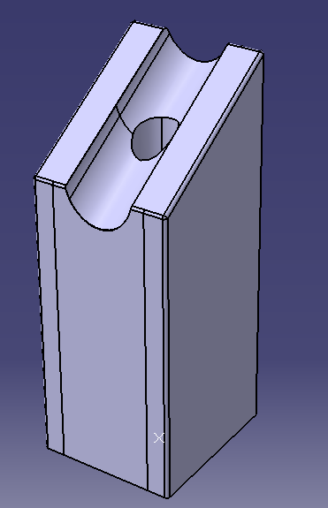 | / | 2 | 2 | / | / | 2 | 个
9 | - | 镜杆定位5 | 塑料 | 黑 |  | / | 1 | 1 | / | / | 1 | 个
10 | - | 镜壳仿形3 | 塑料 | 黑 | 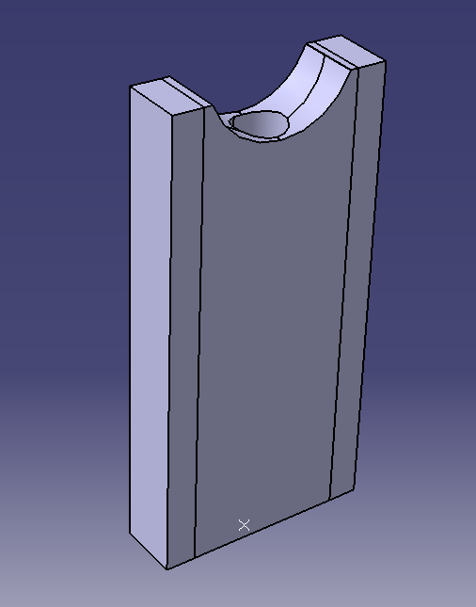 | / | 1 | 1 | / | / | 1 | 个
11 | - | 镜壳仿形2 | 塑料 | 黑 | 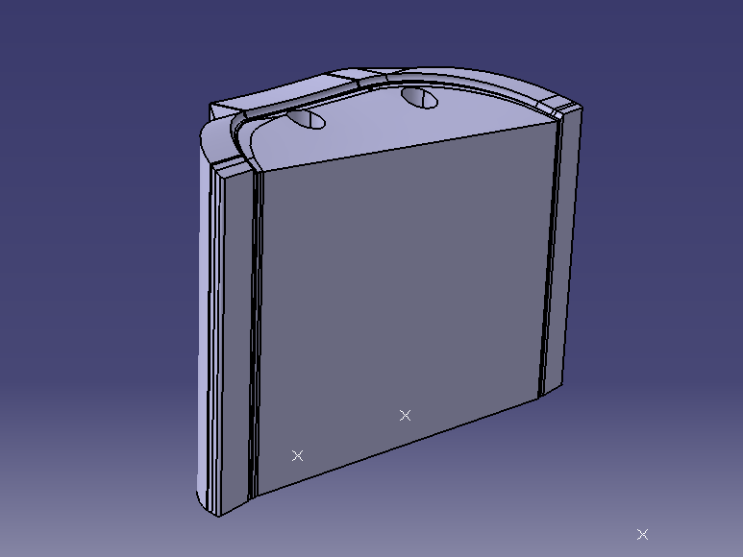 | / | 1 | 1 | / | / | 1 | 个
12 | - | 镜壳仿形1 | 塑料 | 黑 | 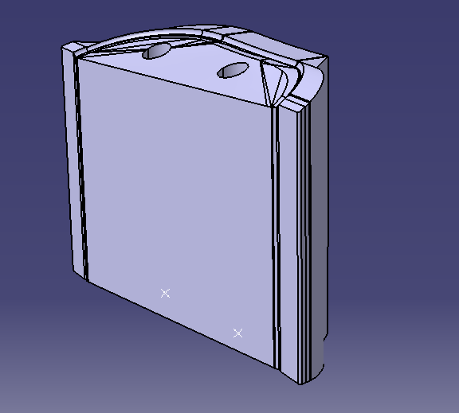 | / | 1 | 1 | / | / | 1 | 个
13 | - | 安装座装配工装整体效果 | —— | —— | 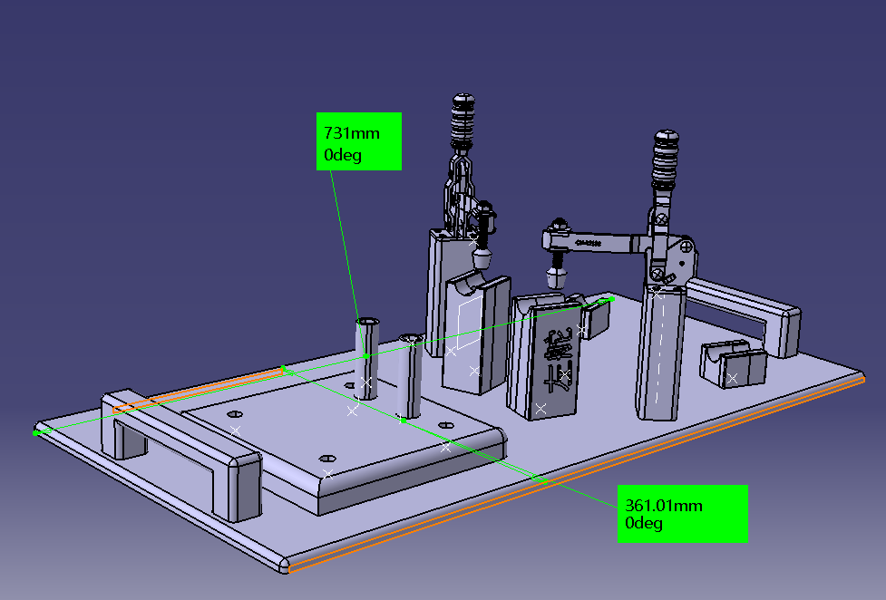 | / | / | / | / | / | / | /
14 | - | 台面及把手 | 铝 | 银 |  | / | 1 | 1 | / | / | 1 | 个
15 | - | 镜杆螺栓限位 | 铝 | 银 | 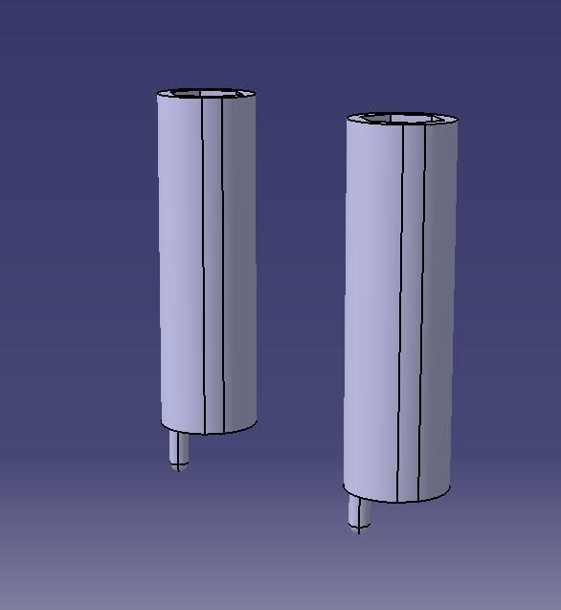 | / | 2 | 2 | / | / | 2 | 个
16 | - | 镜杆支撑1 | 塑料 | 黑 | 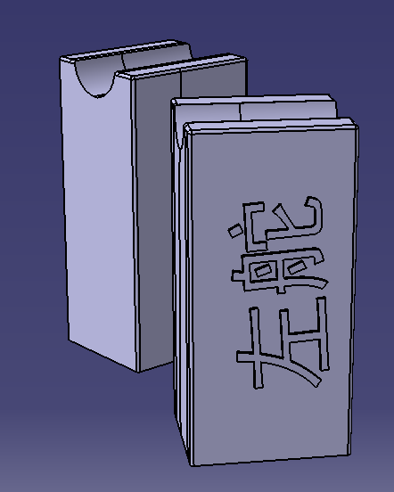 | / | 2 | 2 | / | / | 2 | 个
 | - | 镜杆支撑2 | 塑料 | 黑 | 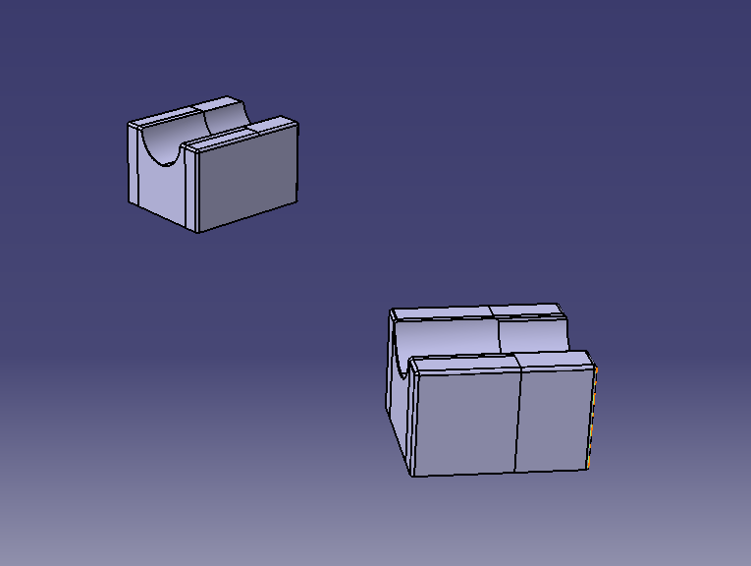 | / | 2 | 2 | / | / | 2 | 个
 | - | 镜杆螺栓限位座 | 铝 | 银 | 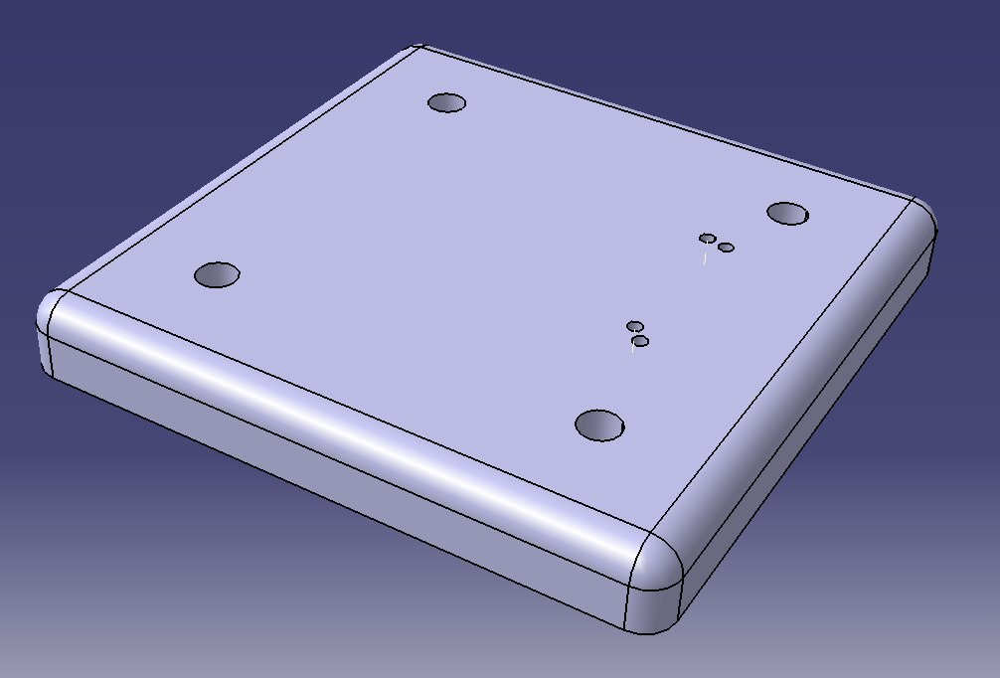 | / | 1 | 1 | / | / | 1 | 个
备注： a-单件定额：即每一个产品该零件定额数量是几个； b-需求订单数量：此次项目组需求装配几量份产品； c-定额数量：装配所需求的产品量份需要此零件的数量。c=a*b d-预计损耗量：预计在装配这几量份的产品，会产生不合格的该零件数量； e-计划采购量：此次采购的总数量，即定额数量c+预计损耗量d之和。E=c+d

 | -
 | +

